1GD-FR-0020
 |  |  |  |  |  | PROCESO DE GESTIÓN DOCUMENTAL |  |  |  |  |  |  |  |  | POLICÍA NACIONAL
Código:1GD-FR-0020
Fecha: 04/07/2018 |  |  |  |  |  | DIAGNÓSTICO INTEGRAL PARA LOS ARCHIVOS DE LA POLICÍA NACIONAL
Versión: 0

CIUDAD: BOGOTA D.C. |  |  |  |  |  |  |  |  | FECHA ELABORACIÓN DEL DIAGNÓSTICO |  |  |  |  |  |  | 30 |  | 7 |  | 2021
RESPONSABLE DEL DILIGENCIAMIENTO: PATRULLERO JAVIER ENRIQUE DE LA HOZ BLANCO
A. IDENTIFICACIÓN
CÓDIGO Y NOMBRE DE LA UNIDAD: 3.8.1.3 DEPARTAMENTO DE POLICIA CUNDINAMARCA
FECHA DE CREACIÓN DE LA UNIDAD: 16/12/1960 |  |  |  |  |  |  |  |  | ACTO ADMINISTRATIVO DE CREACIÓN DE LA UNIDAD: DECRETO 2866 DE MINISTERIO DE GUERRA
DIRECCIÓN DE LA UNIDAD: CARRERA 58 # 9- 43 |  |  |  |  |  |  |  |  | ACTO ADMINISTRATIVO VIGENTE DE LA UNIDAD: RESOLUCION 00924 DEL 11/03/2013
CORREO ELECTRÓNICO DE LA UNIDAD: DECUN.COMAN@POLICIA.GOV.CO |  |  |  |  |  |  |  |  | TELÉFONO: 5968686 |  |  |  |  |  |  |  | IP: 22356
A.1 DIRECTOR, COMANDANTE O JEFE DE LA UNIDAD:
NOMBRE: |  | JAVIER OSWALDO AYA PEREZ
GRADO: |  | CORONEL
CARGO: |  | COMANDANTE ENCARGADO DEPARTAMENTO DE POLICIA CUNDINAMARCA
TIEMPO EN EL CARGO: |  |  | 21 DIAS
A.2 ADMINISTRACIÓN DEL ARCHIVO
Jefe Grupo de Gestión Documental
NOMBRES Y APELLIDOS: EDINSON MAURICIO ACOSTA SUAREZ |  |  |  |  |  |  |  |  | CAPACITACIÓN O CURSOS EN GESTIÓN DOCUMENTAL Y ARCHIVÍSTICA
GRADO: INTENDENTE |  |  |  |  |  |  |  |  | 1 | CURSO GESTION DOCUMENTAL
CARGO: JEFE GRUPO GESTION DOCUMENTAL |  |  |  |  |  |  |  |  | 2 | TECNICO EN ASISTENCIA EN ORGANIZACION DE ARCHIVOS
TIEMPO EN EL PROCESO DE GESTIÓN DOCUMENTAL: 4 Años 5 Meses 10 Dias |  |  |  |  |  |  |  |  | 3
TIEMPO EN LA INSTITUCIÓN: 16 Años 2 Meses 10 Dias |  |  |  |  |  |  |  |  | 4
CORREO INSTITUCIONAL: EDINSON.ACOSTA@CORREO.POLICIA.GOV.CO |  |  |  |  |  |  |  |  | 5
No. CELULAR: 3057120206 |  |  |  |  |  |  |  |  | 6
No IP DE LA OFICINA Y/O GRUPO: 22356 |  |  |  |  |  |  |  |  | 7
CONDICIÓN MÉDICO LABORAL: APTO CON RECOMENDACIÓN PARCIAL PERMANENTE |  |  |  |  |  |  |  |  | 8
Funciones del Jefe Grupo de Gestión Documental
1 | Supervisar el trámite en las ventanillas únicas de la documentación oficial a través de mecanismos para que se garantice el manejo expedito y controlado de la correspondencia
2 | Verificar el cumplimiento a los lineamientos del proceso de gestión documental, respecto al control de registros para que se ejecuten las directrices y regulaciones de los entes competentes
3 | Supervisar la ejecución del procedimiento archivo central con el fin de garantizar la disponibilidad e integridad de los activos de información para la consulta.
4 | Proyectar las modificaciones o actualizaciones de las tablas de retención documental cuando se requiera, para el trámite respectivo ante el comité de archivo de la unidad.
5 | Realizar las actividades establecidas en la gestión documental, aplicando la normativa vigente.
6 | Realizar las actividades establecidas para la implementación del sistema de gestión ambiental en la Policía Nacional.
7 | Guardar la reserva y confidencialidad de los documentos e información que sea de su conocimiento dentro del cumplimiento de sus funciones.
Responsable Archivo Central
NOMBRES Y APELLIDOS: PABLO PAEZ RINCON |  |  |  |  |  |  |  |  | CAPACITACIÓN O CURSOS EN GESTIÓN DOCUMENTAL Y ARCHIVÍSTICA
GRADO: SUBINTENDENTE |  |  |  |  |  |  |  |  | 1 | CURSO ADMINISTRACION DOCUMENTAL EN EL ENTORNO LABORAL
CARGO: AUXILIAR DE ARCHIVO |  |  |  |  |  |  |  |  | 2 | TECNICO EN GESTION DOCUMENTAL
TIEMPO EN EL PROCESO DE GESTIÓN DOCUMENTAL: 2 Años 3 Meses |  |  |  |  |  |  |  |  | 3
TIEMPO EN LA INSTITUCIÓN: 17 Años 10 Meses 25 Dias |  |  |  |  |  |  |  |  | 4
CORREO INSTITUCIONAL: PABLO.PAEZ2082@CORREO.POLICIA.GOV.CO |  |  |  |  |  |  |  |  | 5
No. CELULAR: 3105506955 |  |  |  |  |  |  |  |  | 6
No IP DE LA OFICINA Y/O GRUPO 22355 |  |  |  |  |  |  |  |  | 7
CONDICIÓN MÉDICO LABORAL: APTO CON RECOMENDACIONES MEDICAS |  |  |  |  |  |  |  |  | 8
Funciones del Responsable Archivo Central
1 | Revisar los parámetros establecidos en gestión documental con el fin de garantizar los niveles de seguridad y confidencialidad de la información.
2 | Llevar el control de la entrada y salida de documentos que se encuentren bajo su responsabilidad siguiendo los procedimientos establecidos con el fin de prevenir la pérdida de información.
3 | Revisar los conceptos técnicos sobre gestión documental emitidos por el grupo con el fin de que cumplan con las directrices de la Institución y estatal.
4 | Realizar las actividades establecidas en la gestión documental, aplicando la normativa vigente
5 | Guardar la reserva y confidencialidad de los documentos e información que sea de su conocimiento dentro del cumplimiento de sus funciones

TALENTO HUMANO
GRADO | APELLIDOS Y NOMBRES |  |  |  | CÉDULA | CARGO ACTUAL | No. De Celular | TIEMPO DE SERVICIO |  |  | TIEMPO EN EL PROCESO DE GESTIÓN DOCUMENTAL |  |  | NIVEL ACADÉMICO |  |  |  |  | CONDICIÓN MÉDICO LABORAL
 |  |  |  |  |  |  |  | Años | Meses | Días | Años | Meses | Días
IT | EDINSON MAURICIO ACOSTA SUAREZ |  |  |  | 80919392 | JEFE GRUPO GESTION DOCUMENTAL | 3057120206 | 16 | 2 | 10 | 4 | 5 | 10 | TECNICO PROFESIONAL EN SERVICIO DE POLICIA,TECNICO EN GESTION DOCUMENTAL |  |  |  |  | APTO CON INCAPACIDAD PARCIAL PEMANENTE
SI | PABLO PAEZ RINCON |  |  |  | 80762082 | JEFE DE ARCHIVO CENTRAL | 3105506955 | 17 | 10 | 25 | 2 | 3 | 0 | TECNICO PROFESIONAL EN SERVICIO DE POLICIA, CURSO ADMINISTRACION DOCUMENTAL EN EL ENTORNO LABORAL |  |  |  |  | APTO CON RECOMENADACIONES MEDICAS ARTROSIS DE COLUMNA
PT | SEGURA VARGAS WILLAM ANDRES |  |  |  | 80830672 | ESTAFETA | 3057069588 | 17 | 11 | 4 | 1 | 7 | 19 | TECNICO PROFESIONAL EN SEGURIDAD VIAL |  |  |  |  | APTO
PT | MONTOYA MONTOYA SERGIO ADENAWER |  |  |  | 1022334529 | AUXILIAR DE ARCHIVO | 3204898428 | 6 | 1 | 25 | 0 | 1 | 25 | TECNICO PROFESIONAL EN SERVICIO DE POLICIA |  |  |  |  | NO APTO CON REUBICACIÓN
PT | DE LA HOZ BLANCO JAVIER ENRIQUE |  |  |  | 1042351536 | AUXILIAR DE ARCHIVO | 3043768122 | 7 | 2 | 9 | 1 | 4 | 8 | TECNICO PROFESIONAL EN SERVICIO DE POLICIA-CURSO DE GESTION DOCUMENTAL- ORGANIZACIÓN Y LEGISLACION DOCUMENTAL-DIGITACIÓN DE TEXTO- CURSO DE ELABORACIÓN DE TRD. |  |  |  |  | NO APTO CON REUBICACIÓN
TEA14 | NARANJO RAMIREZ ELIZABETH |  |  |  | 51792006 | AUXILIAR DE ARCHIVO | 3007177325 | 5 | 0 | 0 | 5 | 0 | 0 | CURSO DE OFIMATICA |  |  |  |  | APTO
ADS09 | SUAREZ ULLOQUE TERESA |  |  |  | 37937579 | RADICADORA | 3222551491 | 4 | 9 | 12 | 4 | 9 | 12 | BACHILLER COMERCIAL |  |  |  |  | APTO
A.3 NIVEL Y TIPO DE ARCHIVO
NIVEL DE LA UNIDAD |  |  |  |  | Asesor |  | Control |  | Operativo |  |  |  | Administrativo |  |  |  |  | Docente
 |  |  |  |  |  |  |  |  | X
JURISDICCIÓN |  |  |  |  | Dirección |  |  | Oficina Asesora |  |  | Región |  | Metropolitana |  | Departamento |  |  | Escuela de Policía |  |  | Centro de Instrucción
...
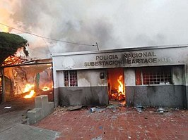
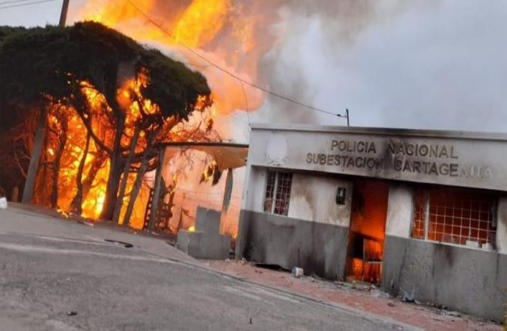
...
 |  |  |  |  |  | Clase de Archivo |  |  | Actividad |  |  | Evidencia |  |  | periodicidad
 |  |  |  |  |  | Archivo Central |  |  | Actividades de retroalimentación al personal responsables de Gestión Documental socializando el Acuerdo No. 006 del 15 Octubre 2014, Referentes Normativos en el Desarrollo del Sistema Integrado de Conservación, Responsabilidades de los Funcionarios de la Policía Nacional y Conservación del Patrimonio Documental |  |  | Comunicado Oficial GS-2021-088185-DECUN y Acta 043 COMAN-GUGED-2.25 |  |  | Semestral
 |  |  |  |  |  | Archivo Central |  |  | Se realizó la verificación a las redes de energía,se evaluó las condiciones físicas de las instalaciones, se realizó limpieza e higiene de los archivos y estantes para evitar deterioro del patrimonio documental, polución y presencia de microorganismos |  |  | Comunicado Oficial GS-2021-088183-DECUN |  |  | Semestral
 |  |  |  |  |  | Archivo Central |  |  | Se realizo limpieza de documentos y áreas de trabajo |  |  | Comunicado Oifcial GS-2021-088181-DECUN |  |  | Semestral
 |  |  |  |  |  | Archivo Central |  |  | Se realia control de las condiciones ambientales presentes en los depósitos documentales |  |  | Comunicado Oficial GS-2021-088180-DECUN |  |  | Semestral
 |  |  |  |  |  | Archivo Central |  |  | Se realizó las actividades correctivas del remplazo de las unidades de conservación que se encontraban en regular estado como también el cambio de rótulos de caja y carpetas según los parámetros del programa. |  |  | Comunicado Oficial GS-2021-088177-DECUN |  |  | Semestral
 |  |  |  |  |  | Archivo Central |  |  | Se realizo socialización sobre el Plan de Prevención de emergencias y atención de desastres en el archivo central del Departamento |  |  | Comunicado Oficial GS-2021-088176-DECUN y Acta 074 COMAN-GUGED-2.25 |  |  | Semestral
...
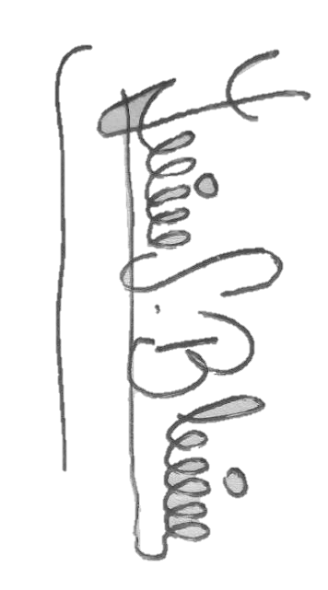
Fecha de Elaboración |  |  | 30 | 7 | 2021 |  | Fecha de Elaboración |  | 30 | 7 | 2021
Diagnostico Elaborado por: |  |  | Patrullero JAVIER DE LA HOZ BLANCO |  |  |  | Jefe Grupo de Gestión Documental |  | Intendente EDINSON MAURICIO ACOSTA SUAREZ
 |  |  | Grado Nombres y Apellidos |  |  |  |  |  | Grado Nombres y Apellidos

Firma |  |  |  |  |  |  | Firma

